Sheet1
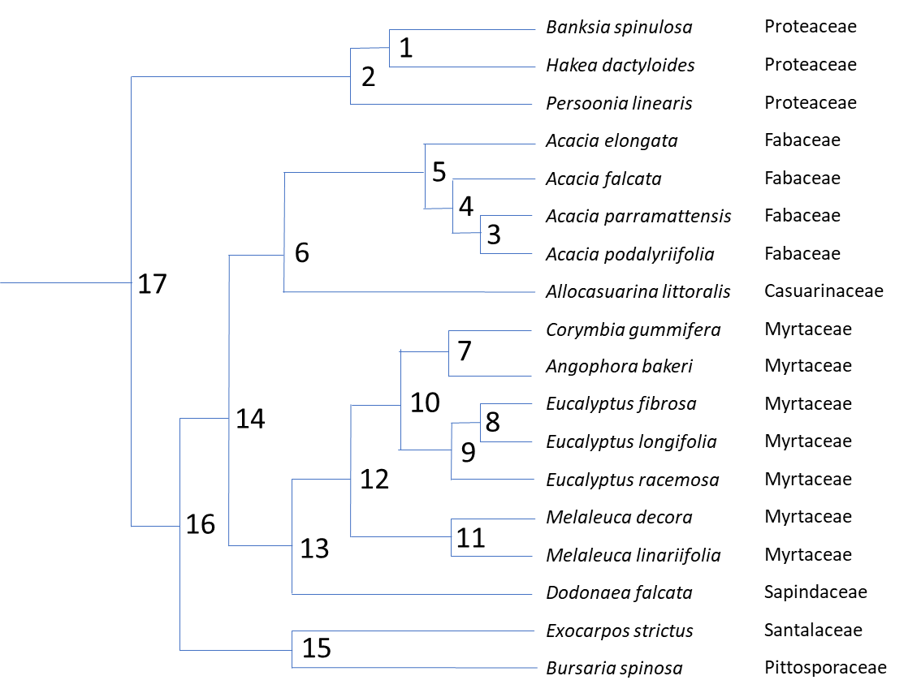
ID | species | genus | family | Cs | PsiPD | PsiMD | DeltaPsi | WD | LASA | CiCa | node | n_Cs | n_PsiPD | n_PsiMD | n_DeltaPsi | n_WD | n_LASA | n_cica | contrast | c_Cs | c_PsiPD | c_PsiMD | c_DeltaPsi | c_WD | c_LASA | c_cica
AB | Angophora bakeri | Angophora | Myrtaceae | 61.08469495 | -0.5275 | -2.405 | 1.8775 | 0.573404568 | 0.3330483 | 0.482863155 | 1 | 28.37816946 | -0.703125 | -2.26125 | 1.558125 | 0.6945436385 | 0.150684455 | 0.4870854335 | 1 | -2.87335596 | 0.25625 | 0.8225 | -0.56625 | -0.025291867 | 0.069991066 | 0.098855791
AE | Acacia elongata | Acacia | Fabaceae | 22.42788064 | -1.166 | -2.65 | 1.484 | 0.64821999 | 0.161126857 | 0.595491536 | 2 | 38.19273012 | -0.6300625 | -1.868625 | 1.2385625 | 0.63585614025 | 0.198406882 | 0.59083914325 | 2 | -19.62912132 | -0.146125 | -0.78525 | 0.639125 | 0.1173749965 | -0.095444854 | -0.2075074195
AF | Acacia falcata | Acacia | Fabaceae | 25.29294874 | -1.052 | -3.445 | 2.393 | 0.61897428 | 0.379872097 | 0.698261465 | 3 | 22.136930845 | -1.0647142855 | -2.79125 | 1.7265357145 | 0.6418576145 | 0.2532877445 | 0.590650298 | 3 | 8.65399949 | 0.153428571 | 0.0925 | 0.060928571 | 0.007485827 | -0.123551679 | -0.050479962
AL | Allocasuarina littoralis | Allocasuarina | Casuarinaceae | 52.27973005 | -0.536 | -2.05 | 1.514 | 0.572674976 | 0.217276408 | 0.704881621 | 4 | 23.714939793 | -1.0583571428 | -3.118125 | 2.0597678572 | 0.63041594725 | 0.31657992075 | 0.6444558815 | 4 | 3.156017895 | 0.0127142855 | -0.65375 | 0.6664642855 | -0.0228833345 | 0.1265843525 | 0.107611167
AO | Acacia podalyriifolia | Acacia | Fabaceae | 17.8099311 | -1.141428571 | -2.8375 | 1.696071429 | 0.638114701 | 0.315063584 | 0.615890279 | 5 | 23.071410216 | -1.1121785714 | -2.8840625 | 1.7718839286 | 0.63931796862 | 0.23885338888 | 0.61997370875 | 5 | -1.2870591525 | -0.10764285725 | 0.468125 | -0.57576785725 | 0.01780404275 | -0.15545306375 | -0.0489643455
AP | Acacia parramattensis | Acacia | Fabaceae | 26.46393059 | -0.988 | -2.745 | 1.757 | 0.645600528 | 0.191511905 | 0.565410317 | 6 | 37.675570133 | -0.82408928569 | -2.46703125 | 1.6429419643 | 0.60599647231 | 0.22806489844 | 0.66242766488 | 6 | -29.208319834 | -0.57617857137 | -0.8340625 | 0.25788392862 | 0.066642992625 | 0.021576980875 | -0.08490791225
BP | Bursaria spinosa | Bursaria | Pittosporaceae | 27.39348557 | -1 | -2.475571429 | 1.475571429 | 0.664732455 | 0.269134631 | 0.608314767 | 7 | 52.77916694 | -0.77675 | -2.4108333335 | 1.6340833335 | 0.574273246 | 0.253948659 | 0.5046406725 | 7 | -16.61105602 | -0.4985 | -0.011666667 | -0.486833333 | 0.001737356 | -0.158199282 | 0.043555035
BS | Banksia spinulosa | Banksia | Proteaceae | 26.94149148 | -0.575 | -1.85 | 1.275 | 0.681897705 | 0.185679988 | 0.536513329 | 8 | 35.498213675 | -1 | -3.13425 | 2.13425 | 0.650081562 | 0.1656166365 | 0.469923087 | 8 | 2.90072965 | -0.56 | -0.5035 | -0.0565 | 0.044525938 | 0.037133251 | -0.101740648
CG | Corymbia gummifera | Corymbia | Myrtaceae | 44.47363893 | -1.026 | -2.416666667 | 1.390666667 | 0.575141924 | 0.174849018 | 0.52641819 | 9 | 44.430055878 | -0.7575 | -2.842125 | 2.084625 | 0.6164491775 | 0.15400628475 | 0.5023955205 | 9 | -17.863684405 | -0.485 | -0.58425 | 0.09925 | 0.067264769 | 0.0232207035 | -0.064944867
DF | Dodonaea falcata | Dodonaea | Sapindaceae | 40.09239766 | -0.821428571 | -1.858 | 1.036571429 | 0.656189076 | 0.413485413 | 0.718580646 | 10 | 48.604611409 | -0.767125 | -2.6264791667 | 1.8593541667 | 0.59536121175 | 0.20397747188 | 0.5035180965 | 10 | 8.3491110625 | -0.01925 | 0.4312916665 | -0.4505416665 | -0.0421759315 | 0.09994237425 | 0.002245152
EF | Eucalyptus fibrosa | Eucalyptus | Myrtaceae | 36.9485785 | -1.28 | -3.386 | 2.106 | 0.672344531 | 0.184183262 | 0.419052763 | 11 | 24.33625585 | -0.751547619 | -3.23745 | 2.485902381 | 0.6247807155 | 0.2866163175 | 0.5861270485 | 11 | 2.03050748 | 0.719761904 | 0.1301 | 0.589661904 | 0.022040929 | -0.022596857 | 0.006120787
EL | Eucalyptus longifolia | Eucalyptus | Myrtaceae | 34.04784885 | -0.72 | -2.8825 | 2.1625 | 0.627818593 | 0.147050011 | 0.520793411 | 12 | 36.470433629 | -0.7593363095 | -2.9319645834 | 2.1726282739 | 0.61007096363 | 0.24529689469 | 0.5448225725 | 12 | 24.268355559 | -0.015577381 | 0.61097083325 | -0.62654821425 | -0.02941950375 | -0.082638845625 | -0.082608952
ER | Eucalyptus racemosa | Eucalyptus | Myrtaceae | 53.36189808 | -0.515 | -2.55 | 2.035 | 0.582816793 | 0.142395933 | 0.534867954 | 13 | 38.281415645 | -0.79038244025 | -2.3949822917 | 1.6045998514 | 0.63313001981 | 0.32939115384 | 0.63170160925 | 13 | -3.6219640306 | 0.0620922615 | -1.0739645834 | 1.1360568449 | -0.046118112375 | -0.16818851831 | -0.1737580735
ES | Exocarpos strictus | Exocarpos | Santalaceae | 25.88102289 | -1.04 | -2.388 | 1.348 | 0.683080558 | 0 | 0.552754192 | 14 | 37.978492889 | -0.80723586297 | -2.4310067708 | 1.6237709079 | 0.61956324606 | 0.27872802614 | 0.64706463706 | 14 | -0.60584551156 | -0.033706845437 | -0.072048958313 | 0.038342112875 | -0.0271335475 | -0.10132625541 | 0.030726055625
HD | Hakea dactyloides | Hakea | Proteaceae | 29.81484744 | -0.83125 | -2.6725 | 1.84125 | 0.707189572 | 0.115688922 | 0.437657538 | 15 | 26.63725423 | -1.02 | -2.4317857145 | 1.4117857145 | 0.6739065065 | 0.1345673155 | 0.5805344795 | 15 | -1.51246268 | -0.04 | 0.087571429 | -0.127571429 | 0.018348103 | -0.269134631 | -0.055560575
MD | Melaleuca decora | Melaleuca | Myrtaceae | 25.35150959 | -0.391666667 | -3.1724 | 2.780733333 | 0.63580118 | 0.275317889 | 0.589187442 | 16 | 32.307873559 | -0.91361793148 | -2.4313962427 | 1.5177783112 | 0.64673487628 | 0.20664767082 | 0.61379955828 | 16 | 11.341238659 | 0.21276413703 | 0.00077894365625 | 0.21198519337 | -0.054343260438 | 0.14416071064 | 0.066530157563
ML | Melaleuca linariifolia | Melaleuca | Myrtaceae | 23.32100211 | -1.111428571 | -3.3025 | 2.191071429 | 0.613760251 | 0.297914746 | 0.583066655 | 17 | 35.25030184 | -0.77184021574 | -2.1500106213 | 1.3781704056 | 0.64129550827 | 0.20252727641 | 0.60231935077 | 17 | 5.8848565605 | 0.28355543148 | 0.56277124267 | -0.27921581119 | -0.010878736031 | -0.0082407888203 | -0.022960415031
PL | Persoonia linearis | Persoonia | Proteaceae | 48.00729078 | -0.557 | -1.476 | 0.919 | 0.577168642 | 0.246129309 | 0.694592853

